README
Análisis financiero de causa raíz sobre la erosión de márgenes en un negocio de repostería artesanal

 | Meta SMART:
Este negocio no ha tenido actividad desde octubre de 2025 debido a una reubicación geográfica. El objetivo es que durante el primer
trimestre de reactivación operativa, se alcance un Margen Bruto mínimo del 65%, esto, a través de una reingeniería de las recetas
y una actualización dinámica de los precios.

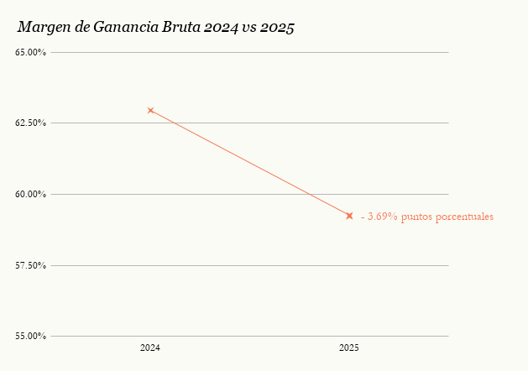

Precio de Venta 2024 vs 2025
 | 2024 | 2025

 |  |  |  |  |  | * El MGB se redujo un 5.86% respecto al año anterior.

 | Para entender dicha erosión (que en volumen de ventas se tradujo al 8.41%), este análisis pretende responder las siguiente preguntas:

¿Qué productos mantuvieron la RENTABILIDAD del negocio?
Establecer qué productos generan una alta rentabilidad para ver si existe una eficacia operativa y que esto
nos garantice un negocio sostenible.
¿El nulo aumento de los PRECIOS DE VENTA fue la única causa de la disminución del
MARGEN DE GANANCIA BRUTO?
Aislar el efecto inflacionario del costo de insumos frente a la estrategia de precios fijos para cuantificar la
pérdida de margen.
¿Qué recetas necesitan REESTRUCTURACIÓN?
Determinar qué productos necesitan una reingeniería, depurarlos de la oferta o cuáles necesitan un nuevo
enfoque en el abastecimiento.
Ver resultados

Ver resultados

Ver resultados

 | Los análisis cuantitativos llevados a cabo en este proyecto, permiten traducir estas variables numéricas en un panorama estratégico. En seguida se
 | muestra la matriz FODA, la cual sintetiza los hallazgos en la base de datos los cuales serán la base para el plan de acción y el relanzamiento
 | comercial.

- FORTALEZAS -
Buena rentabilidad con los productos estrella.
Los productos son bien recibidos en el mercado local como “marca artesanal”.
- DEBILIDADES -
La estrategia de precios de venta se mantuvo estática frente a las fluctuaciones del mercado de 2025.
Ineficiencia en considerar la merma de los productos no vendidos adecuadamente.

- OPORTUNIDADES -
Relanzar el negocio aplicando la Meta SMART del 65% de Margen Bruto.
Utilizar redes sociales o entregas programadas para suavizar el impacto de pérdida de clientes tras la reubicación.
- AMENAZAS -
Alza de la inflación en productos clave (chocolate, lácteos y frutos rojos) que erosiona el marge.
Ya existen negocios consolidados en la nueva zona de reubicación.

 | Metodología (ETL)


 | Unificación de medidas. Se homogenizaron las métricas |  |  |  | Unión de datos. Se vincularon listas de precios antiguos
 | para asegurar una comparación objetiva en ambos años. |  |  |  | y nuevos para crear una visión completa del historial del
 |  |  |  |  | negocio.
 | Auditoría de datos. Se detectaron valores nulos y se
 | completaron con la información correspondiente, |  |  |  | Modelado. Se creó una tabla maestra la cual es un motor |  | 🔡
 | asegurando que los cálculos sean precisos. |  |  |  | de escenarios dinámicos para el análisis de sensibilidad.

 | Glosario

 | CV | Costo de Ventas | SMV | Sales Mix Variance
 | ETL | Extract, Transform, Load | TotalCV | Total Costo de Ventas
 | GO | Gastos Opercionales | UB | Utilidad Bruta
 | ID | Identificación de productos | UN | Utilidad Neta
 | IT | Ingresos Totales | UO | Utilidad Operativa
 | MGB | Margen de Ganancia Bruta | VariaciónMoM | Variación Month over Month
 | MixVtas$ | Mix Ventas Ingresos Totales | VariaciónWoW | Variación Week over Week
 | MixVtasQ | Mix Ventas Quantity | VariaciónYoY | Variación Year over Year
 | MU | Margen Unitario

Insights&Resultados
¿Qué productos mantuvieron la RENTABILIDAD del negocio?
Ambos años (2024-2025)
 | UB
2024
 | UB
2025
 | UB

El 62.5% de los productos ofertados generan poco más del 80% de Utilidad Bruta.
Negocio estable por la alta rentabilidad de los productos estrella, utilidades diversificadas, esto reduce el riesgo operativo pero se pueden optimizar los productos que
aportan menos valor. Requiere atender ciertas áreas para que así siga en el futuro, estas son:
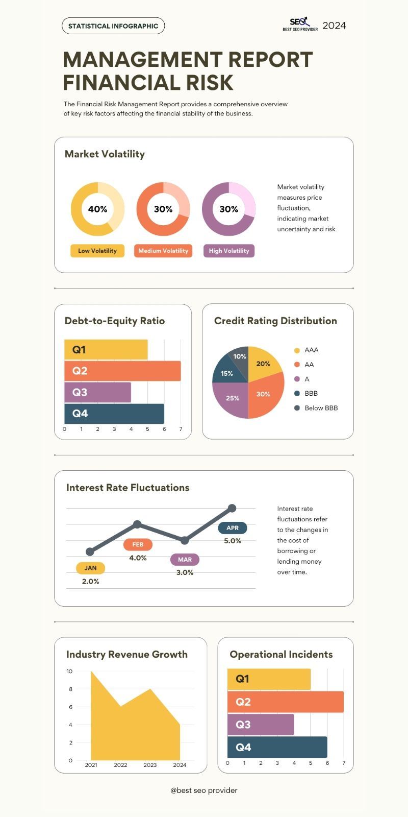
- La merma de los productos más vendidos, ya que esto afecta mucho el MGB.
- Implementar estrategias con los productos menos vendidos y con un MGB bajo.
- Establecer acciones para lograr subir el PV, ya que el CV subió más del triple en su mayoría.

¿El nulo aumento de casi todos los PRECIOS DE VENTA fue la única causa de la disminución del MARGEN DE GANANCIA BRUTO?

Escenario B (PV 2025 VS CV 2024) |  |  |  | Margen Bruto General Escenario B (PV 2025 VS CV 2024)

PV (promedio) | 17.63
 |  |  |  |  | Real 2025 | 59.26%
CV (promedio) | 6.12 |  |  |  | Escenario B (PV 2025 VS CV 2024) | 65.63%

MGB | 65.63%

Conclusión | La inflación fue la causa raíz de la baja del MGB

El análisis de sensibilidad actúa como validación matemática de la Causa Raíz
En el Escenario B (PV 2025 VS CV 2024, se puede comprobar que la estructura
operativa era sana, pero el entorno macroeconómico externo y aunado a la
falta de acoplar los precios de venta fueron los detonantes de la caída del
MGB.

Teniendo en cuenta que el 62.5% de los productos conforman más del 80% de la Utilidad Bruta (ver gráficos de arriba), se tendrá que hacer una reestructuración
de dichos productos para aumentar el PV, bajar mermas, así como también se deberá buscar distintos proveedores con el fin de mejorar costos y subir el MGB.
Aunado a esto, hubo una disminución del 8.41% en el volumen de ventas y aunque tuvo un impacto en la caída del MGB, no fue tan grande la repercusión como sí
lo fue la inflación.

¿Qué recetas necesitan REESTRUTURACIÓN?

2025
 | UB
Producto | MGB | Estatus | Acciones
ID-3824 | 59.28% | 🟨 Estable / Alerta (Monitorear Estrategia) | Abastecimiento estratégico, evitar que no haya inventario ni bajar la calidad
ID-3825 | 58.94% | 🟨 Estable / Alerta (Monitorear Estrategia) | Reingeniería del producto para reducir la merma operativa. Aumentar ventas.
ID-3826 | 59.63% | 🟨 Estable / Alerta (Monitorear Estrategia) | Abastecimiento estratégico. Aumentar ventas.
ID-3827 | 55.55% | 🟨 Estable / Alerta (Monitorear Estrategia) | Abastecimiento estratégico. Aumentar ventas y mejorar proceso de producción.
ID-3828 | 60.19% | 🟪 Excelente (Alta Rentabilidad y Ventas) | Abastecimiento estratégico
ID-3829 | 59.88% | 🟧 Crítico (Revisar Costos o Rotación) | Urge incrementar volumen de ventas / ingeniería de valor.
ID-3830 | 58.84% | 🟧 Crítico (Revisar Costos o Rotación) | Urge incrementar volumen de ventas / ingeniería de valor.
ID-3831 | 60.55% | 🟪 Excelente (Alta Rentabilidad y Ventas) | Abastecimiento estratégico. Aumentar ventas.

El producto ID-3827 necesita atención urgente, ya que al pertenecer al 62.5% anteriomente descrito, es de los productos que contribuyen más al MGB, y se consideran
parte esencial de la rentabilidad del negocio pero los costos y tiempos de producción necesitan atención urgente. Tomando estos puntos a consideración, se llegó a la
conclusión que un abastecimiento estratégico bastará para llegar a la meta en los 3 meses programados.

Los dos productos con el peor rendimiento, ID3829 e ID-3830, mantuvieron un margen unitario más saludable pero no fue suficiente, sus ventas bajaron drásticamente,
ya que la relación costo-producto no convencieron a los clientes.

CONCLUSIÓN

Se concluye que la erosión del 3.69% anual del Margen de Ganancia Bruta, se debió a la inflación acelerada sobre los insumos y el bajo aumento y desigualdad de los
precios de venta de cada producto; no existió una deficiencia operativa.

HALLAZGOS CLAVE
- El negocio es estable, bastaba con subir un 10% el precio de venta para mantener el MGB por arriba del 60%.
- Ya que la utilidad bruta depende del 62.5% de los productos, se requieren acciones para seguir conservándolos en el catálogo .
- Existen dos productos críticos, los cuales se tendrán que reevaluar tanto su preparación como costeo. Con el tiempo se determinará si otorgan solidez al negocio.
- Algunos requieren un aumento urgente en sus ventas y cabe recalcar que todos los productos necesitan abastecimiento estratégico para seguir siendo rentable.

PROPUESTA
Para llegar al cumplimiento de la meta SMART (MGB 65%), no solo bastará incrementar el volumen de ventas. Se tendrá un constante monitoreo sobre la merma y el
costo de los insumos, cualquier variación inflacionaria deberá reflejarse en el precio al consumidor.

